MH
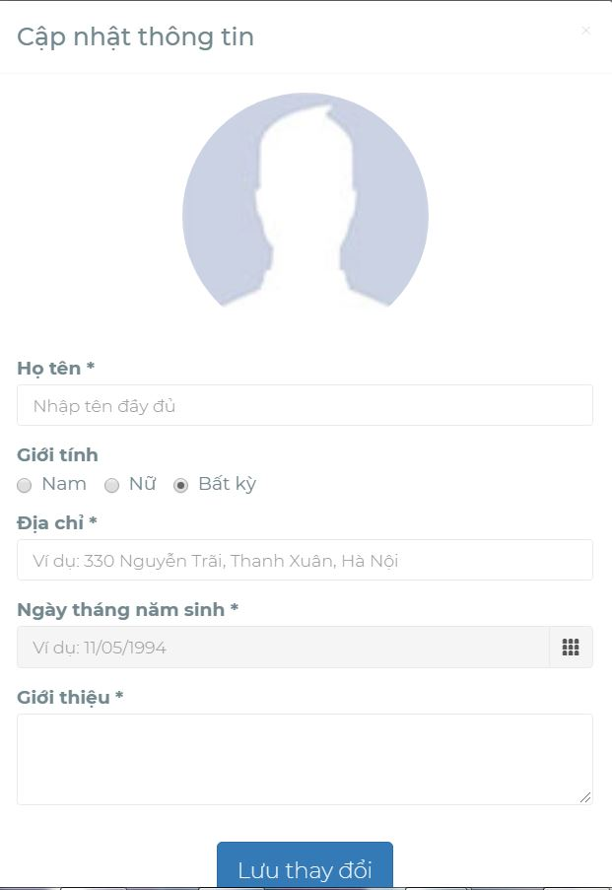
システム名 | YagiTech | 画面ID | Login | 作成者 | HungNv | 更新者
サブシステム名 | YagiTech | 画面名 | Login | 作成日 | 2019-06-06 | 更新日

画面イメージ

NH1

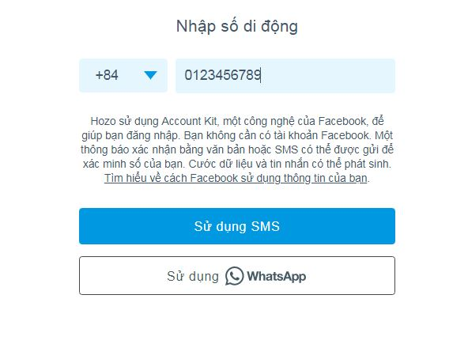

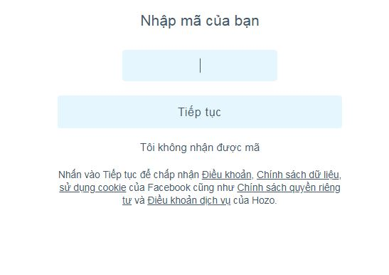
MH2

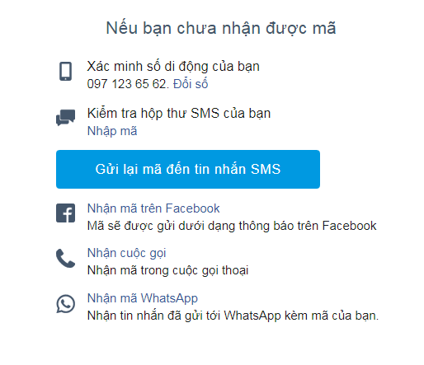

MH3

MH4

